1.機能概要
システム名 |  |  |  |  |  | Moch BBS | 機能名 | 掲示板閲覧・投稿 | 作成者 | Presire | 更新者
 |  |  |  |  |  |  |  |  | 作成日 | 2026/03/19 | 更新日 | 2026/03/19
機能概要

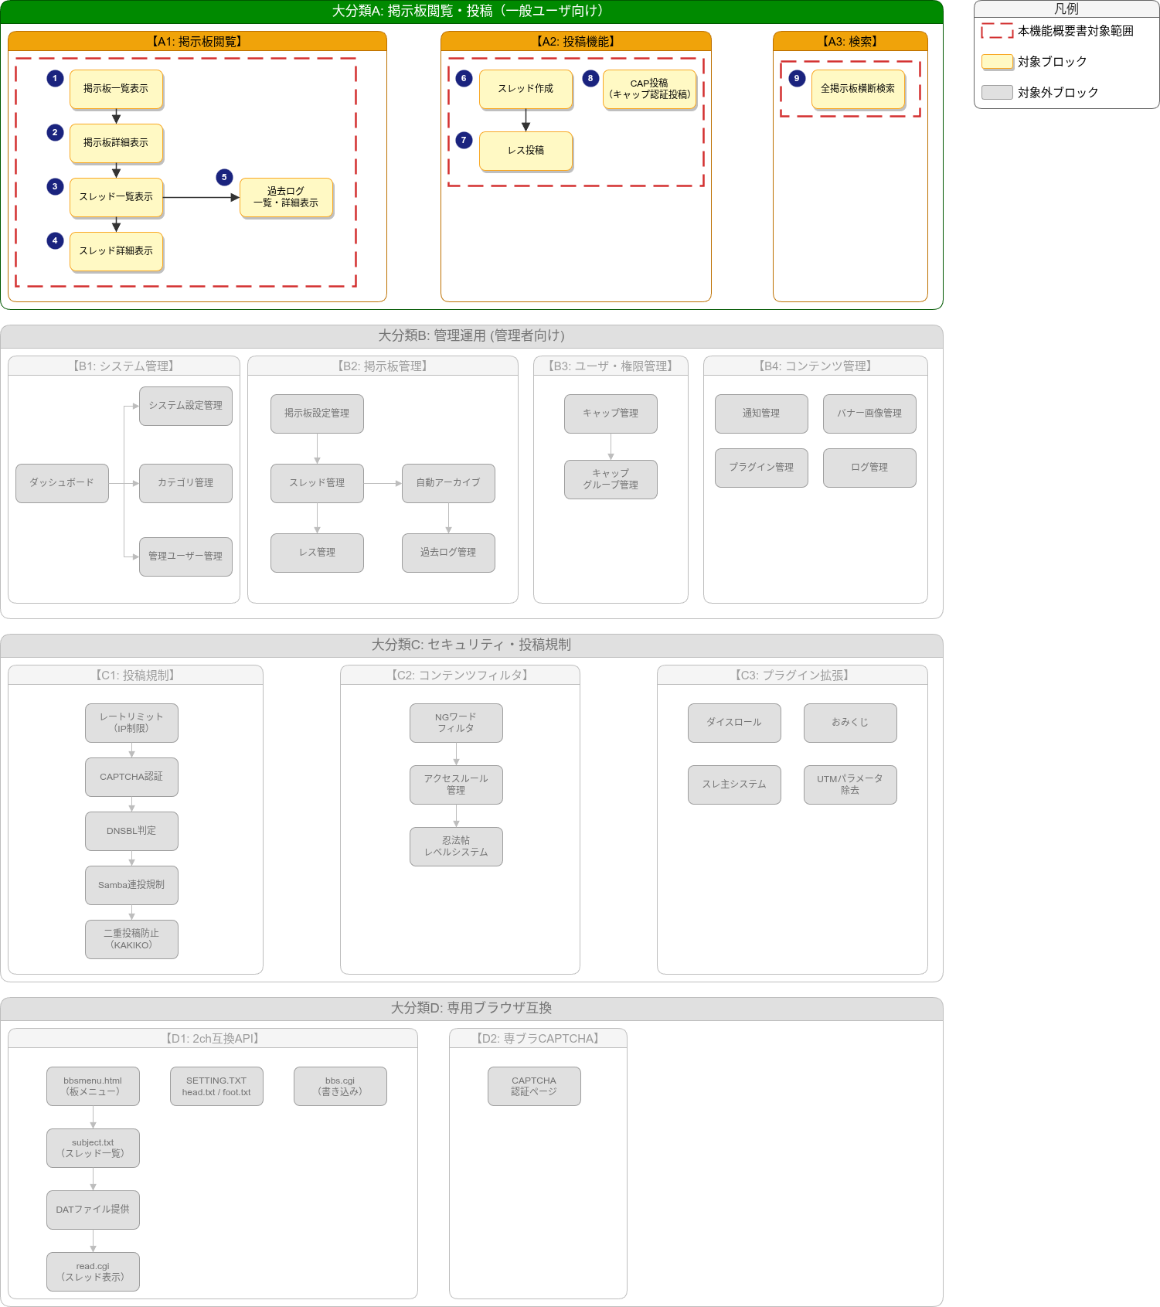

 | ≪業務範囲≫

 |  |  | Moch BBSの掲示板閲覧・投稿に関する一般ユーザー向け機能 (全9機能) を対象とする。

 | ≪対象機能一覧≫

 |  | ＜A1: 掲示板閲覧＞
 |  |  | ① | 掲示板一覧表示
 |  |  |  | ・ | 掲示板をカテゴリ別にグルーピングして一覧表示する。
 |  |  | ② | 掲示板詳細表示
 |  |  |  | ・ | 掲示板の詳細情報 (色設定・表示設定・CAPTCHA設定・バナー等) を表示する。
 |  |  | ③ | スレッド一覧表示
 |  |  |  | ・ | 掲示板内のスレッドをページネーション付きで一覧表示する。
 |  |  | ④ | スレッド詳細表示
 |  |  |  | ・ | スレッド内の全レスを表示する。
 |  |  |  |  | アンカーポップアップ・トリップ・CAP名表示に対応。
 |  |  | ⑤ | 過去ログ一覧・詳細表示
 |  |  |  | ・ | アーカイブ済みスレッド (過去ログ) を閲覧する。
 |  |  |  |  | 読み取り専用。

 |  | ＜A2: 投稿機能＞
 |  |  | ⑥ | スレッド作成
 |  |  |  | ・ | 新規スレッドを作成する。
 |  |  |  |  | 9段階の投稿規制チェックを経由する。
 |  |  | ⑦ | レス投稿
 |  |  |  | ・ | 既存スレッドにレスを投稿する。
 |  |  |  |  | トリップ・プラグイン・NGワード等の前処理パイプラインを経由。
 |  |  | ⑧ | CAP投稿 (キャップ認証投稿)
 |  |  |  | ・ | キャップIDによる認証付き投稿。
 |  |  |  |  | 管理者コマンド実行・各種規制免除に対応。

 |  | ＜A3: 検索＞
 |  |  | ⑨ | 全掲示板横断検索
 |  |  |  | ・ | 全掲示板のスレッドタイトル・レス本文を横断検索する。関連度順ソート・スニペット生成。

 | ≪全体≫

 |  | ① | 掲示板一覧表示
 |  |  | ・ | サイトに存在するすべての掲示板をカテゴリ別に一覧表示する機能。
 |  |  |  | APIエンドポイント GET /api/boards を通じて掲示板データを取得し、Reactフロントエンドで描画する。
 |  |  | ・ | カテゴリごとにグルーピングされた掲示板名・説明・スレッド数が表示される。
 |  |  |  | 各掲示板名はリンクとなっており、クリックするとスレッド一覧ページへ遷移する。
 |  |  | ・ | レスポンシブ対応により、モバイル・タブレット・デスクトップそれぞれに最適化されたレイアウトで表示される。
 |  |  | ・ | サイト設定 (GET /api/site-config) から取得したサイト名・説明もヘッダ部に表示される。
 |  |  |  | TanStack React Queryによるキャッシュ管理で再訪問時の表示速度を最適化している。

 |  | ② | 掲示板詳細表示
 |  |  | ・ | 個別の掲示板の詳細情報を表示する機能。APIエンドポイント GET /api/boards/{id} を通じて、掲示板名・説明・作成日時に加え、
 |  |  |  | 色設定 (背景色・文字色・スレッド色・タイトル色・キャップ色) 、表示設定 (1ページあたりの表示件数・ID表示有無) 、
 |  |  |  | CAPTCHA設定 (要否・プロバイダー・サイトキー・Cookie有効日数) を取得する。
 |  |  | ・ | バナー画像 (BBS_BANNER_HTML / BBS_SUB_BANNER_HTML) やヘッダ/フッタHTML (BBS_HEAD_HTML / BBS_FOOT_HTML) も掲示板固有の設定として反映される。
 |  |  | ・ | これらの設定情報は、スレッド一覧・スレッド詳細ページの描画時に参照され、掲示板ごとに異なる見た目・挙動を実現する。

 |  | ③ | スレッド一覧表示
 |  |  | ・ | 指定された掲示板内のスレッドを一覧表示する機能。
 |  |  |  | APIエンドポイント GET /api/boards/{boardId}/threads からスレッドデータをページネーション付きで取得し、最終投稿日時順 (降順) で表示する。
 |  |  | ・ | 各スレッドにはタイトル・レス数・最終投稿日時が表示され、クリックするとスレッド詳細ページへ遷移する。
 |  |  | ・ | ページネーションは掲示板設定の BBS_THREAD_NUMBER (1ページあたり表示件数) に従う。
 |  |  |  | 板内検索フォームも提供しており、スレッドタイトルのフィルタリングが可能。
 |  |  | ・ | スレッド作成モーダルからの新規スレッド作成にも対応している。

 |  | ④ | スレッド詳細表示
 |  |  | ・ | スレッド内の全レスを表示する機能。
 |  |  |  | APIエンドポイント GET /api/boards/{boardId}/threads/{threadKey} から、スレッドメタ情報とレス配列 (JSONファイルから読み込み) を取得する。
 |  |  | ・ | 各レスには番号・名前 (トリップ付き) ・メール・日付・ID・本文が表示される。名前欄のキャップ名は「★キャップ名」形式で色付き表示される。
 |  |  | ・ | 本文中のアンカー (>>1 等) はポップアップ表示に対応しており、再帰的なアンカーチェーン追跡により参照先のレスを即座にプレビューできる。
 |  |  | ・ | 掲示板設定に応じた背景色・文字色・ID表示制御が適用される。レス投稿フォームがページ下部に常時表示される。

 |  | ⑤ | 過去ログ一覧・詳細表示
 |  |  | ・ | アーカイブされたスレッド (過去ログ) を閲覧する機能。GET /api/boards/{boardId}/kako で過去ログ一覧を取得し、
 |  |  |  | GET /api/boards/{boardId}/kako/{threadKey} で個別の過去ログ詳細を取得する。
 |  |  | ・ | 過去ログは storage/app/kako/{boardId}/{threadKey}.json に保存されたJSONファイルから読み込まれる。
 |  |  | ・ | threadsテーブルの is_archived=true / archived_at で過去ログ状態を管理する。過去ログは読み取り専用であり、新規レス投稿は不可。
 |  |  | ・ | 一覧ページではアーカイブ日時順にソートされ、ページネーション付きで表示される。

 |  | ⑥ | スレッド作成
 |  |  | ・ | 新しいスレッドを作成する機能。
 |  |  |  | POST /api/boards/{boardId}/threads エンドポイントに対して、タイトル・名前・メール・本文を送信する。
 |  |  | ・ | リクエストはFormRequestによるバリデーション (タイトル必須・最大255文字、本文必須・最大4096文字等) を経た後、
 |  |  |  | PostRateLimitMiddlewareの9段階チェック (IPレートリミット → CAPTCHA → DNSBL → Samba → JP_CHECK → SUBMAX → timeclose → KAKIKO → 忍法帖) を通過する。
 |  |  | ・ | ThreadServiceで前処理 (トリップ抽出、NGワードチェック、プラグイン実行、末尾空行除去) が行われた後、
 |  |  |  | threadsテーブルへのレコード作成とJSONファイル生成が実行される。
 |  |  | ・ | CAPTCHA認証が有効な掲示板では、事前にCAPTCHA認証を完了する必要がある。

 |  | ⑦ | レス投稿
 |  |  | ・ | 既存スレッドに新しいレスを投稿する機能。POST /api/boards/{boardId}/threads/{threadKey}/responses エンドポイントに名前・メール・本文を送信する。
 |  |  | ・ | 投稿処理パイプラインはスレッド作成と同様の9段階チェックを経る。ThreadServiceの前処理では、
 |  |  |  | トリップ抽出 (名前#キー 形式) 、NGワードフィルタ (reject/replace/host/disable) 、BEFORE_POSTプラグイン実行 (Dice、Omikuji、RemoveUtm等) 、
 |  |  |  | BBS_COLUMN_NUMBER (1行最大文字数) チェック、末尾空行除去が順次適用される。
 |  |  | ・ | 投稿成功後、JSONファイルにレスが追記され、threadsテーブルのres_count・last_posted_atが更新される。
 |  |  | ・ | sagemode属性やメール欄の"sage"指定時はlast_posted_at更新がスキップされる。BBS_DATMAXによるファイルサイズ上限チェックも実施される。

 |  | ⑧ | CAP投稿 (キャップ認証投稿)
 |  |  | ・ | キャップ (CAP) を用いた特別な権限付き投稿機能。メール欄にキャップID (# + 31文字ランダム文字列 = 固定32文字) を入力することでCAP認証が行われる。
 |  |  | ・ | CAP投稿時、名前欄に「★キャップ名」が付与され、投稿者のIDやワッチョイは非表示となる。
 |  |  | ・ | CAPに付与された権限 (CapPermission) に応じて、PostRateLimitMiddlewareの各チェック (レートリミット、CAPTCHA、DNSBL、Samba等) が免除される。
 |  |  | ・ | 管理者CAPには専用コマンド (!stop/!unstop/!sage/!unsage/!float/!unfloat/!nopool/!unnopool/!del:N/!abone:N) が利用可能で、
 |  |  |  | スレッドの属性変更やレス削除を投稿を通じて実行できる。

 |  | ⑨ | 全掲示板横断検索
 |  |  | ・ | 全掲示板を横断してスレッドとレスを検索する機能。
 |  |  |  | GET /api/search エンドポイントに検索クエリ・検索対象 (all/title/body) ・掲示板ID・日付範囲・ページ番号を指定する。
 |  |  | ・ | SearchServiceが全掲示板のスレッドを走査し、タイトルおよびJSONファイル内の本文を検索対象とする。
 |  |  |  | 検索結果は関連度順にソートされ、マッチした箇所のスニペットが生成される。
 |  |  | ・ | フロントエンドのSearchPageではフィルタリングUI (検索対象・掲示板選択・日付範囲) とページネーションが提供される。
 |  |  | ・ | ヘッダの検索バーからもクイック検索が可能で、URLパラメータと検索状態が同期される。

2.画面遷移
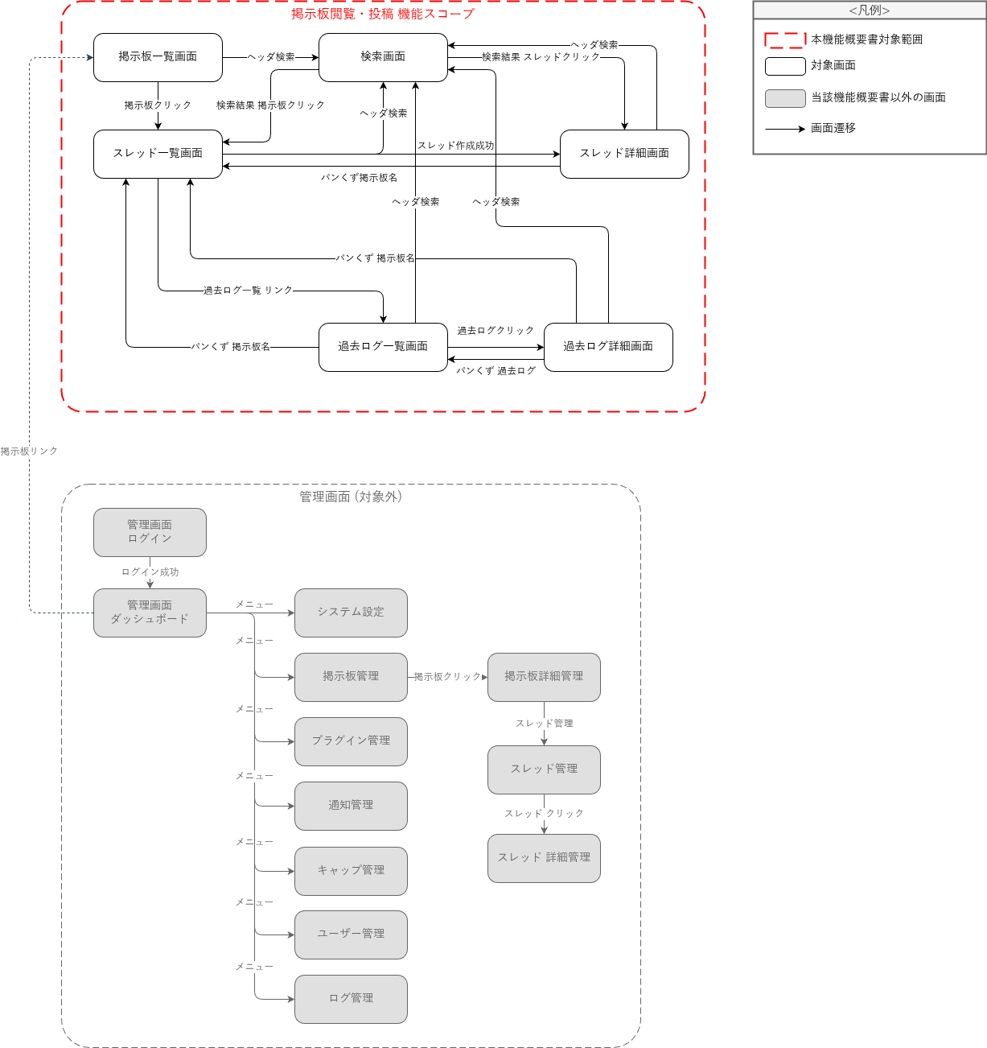
システム名 |  |  | Moch BBS |  |  | 機能名 | 掲示板閲覧・投稿 |  | 作成者 | Presire | 更新者
 |  |  |  |  |  |  |  |  | 作成日 | 2026/03/19 | 更新日
画面遷移

 | ■ 対象画面一覧
 | No. | 画面名 |  | URLパス | 遷移元 |  |  | 遷移先 | 備考
 | 1 | 掲示板一覧画面 |  | / | (トップ) |  |  | スレッド一覧, 検索 | -
 | 2 | スレッド一覧画面 |  | /:boardId | 掲示板一覧 |  |  | スレッド詳細, 過去ログ一覧, 検索 | -
 | 3 | スレッド詳細画面 |  | /:boardId/:threadKey | スレッド一覧, 検索 |  |  | スレッド一覧(パンくず), 検索 | レス投稿フォーム含む
 | 4 | 検索画面 |  | /search | ヘッダ検索バー(全画面) |  |  | スレッド詳細, スレッド一覧 | 全掲示板横断検索
 | 5 | 過去ログ一覧画面 |  | /:boardId/kako | スレッド一覧 |  |  | 過去ログ詳細, スレッド一覧(パンくず) | 検索機能あり
 | 6 | 過去ログ詳細画面 |  | /:boardId/kako/:threadKey | 過去ログ一覧 |  |  | 過去ログ一覧(パンくず), スレッド一覧(パンくず) | 閲覧専用

 | ■ 対象外画面一覧
 | No. | 画面名 |  | URLパス | 備考
 | 1 | 管理画面ログイン |  | /admin/login | 管理者認証
 | 2 | 管理画面ダッシュボード |  | /admin | 管理者ホーム
 | 3 | システム設定 |  | /admin/settings | BBS設定管理
 | 4 | 掲示板管理 |  | /admin/boards | 掲示板CRUD
 | 5 | 掲示板詳細管理 |  | /admin/boards/:id | 掲示板設定変更
 | 6 | スレッド管理 |  | /admin/boards/:id/threads | スレッド停止/削除等
 | 7 | スレッド詳細管理 |  | /admin/boards/:id/threads/:threadId | レス編集/削除等
 | 8 | キャップ管理 |  | /admin/caps | CAP認証管理
 | 9 | ユーザー管理 |  | /admin/users | 管理者アカウント
 | 10 | プラグイン管理 |  | /admin/plugins | プラグイン有効/無効
 | 11 | ログ管理 |  | /admin/logs | アクセスログ
 | 12 | 通知管理 |  | /admin/notifications | お知らせ管理

 | ■ 遷移一覧
 | No. | 遷移元 |  | 遷移先 | トリガー |  |  | 条件
 | 1 | 掲示板一覧画面 |  | スレッド一覧画面 | 掲示板クリック |  |  | -
 | 2 | 掲示板一覧画面 |  | 検索画面 | ヘッダ検索 |  |  | -
 | 3 | スレッド一覧画面 |  | スレッド詳細画面 | スレッドタイトルクリック |  |  | -
 | 4 | スレッド一覧画面 |  | スレッド詳細画面 | スレッド作成成功 |  |  | 新規スレッド作成モーダル
 | 5 | スレッド一覧画面 |  | 過去ログ一覧画面 | 過去ログ一覧リンク |  |  | -
 | 6 | スレッド一覧画面 |  | 検索画面 | ヘッダ検索 |  |  | -
 | 7 | スレッド詳細画面 |  | スレッド一覧画面 | パンくず（掲示板名） |  |  | -
 | 8 | スレッド詳細画面 |  | 検索画面 | ヘッダ検索 |  |  | -
 | 9 | 検索画面 |  | スレッド詳細画面 | 検索結果スレッドクリック |  |  | -
 | 10 | 検索画面 |  | スレッド一覧画面 | 検索結果掲示板クリック |  |  | -
 | 11 | 過去ログ一覧画面 |  | 過去ログ詳細画面 | 過去ログタイトルクリック |  |  | -
 | 12 | 過去ログ一覧画面 |  | スレッド一覧画面 | パンくず（掲示板名） |  |  | -
 | 13 | 過去ログ一覧画面 |  | 検索画面 | ヘッダ検索 |  |  | -
 | 14 | 過去ログ詳細画面 |  | 過去ログ一覧画面 | パンくず（過去ログ） |  |  | -
 | 15 | 過去ログ詳細画面 |  | スレッド一覧画面 | パンくず（掲示板名） |  |  | -
 | 16 | 過去ログ詳細画面 |  | 検索画面 | ヘッダ検索 |  |  | -

3.データフロー
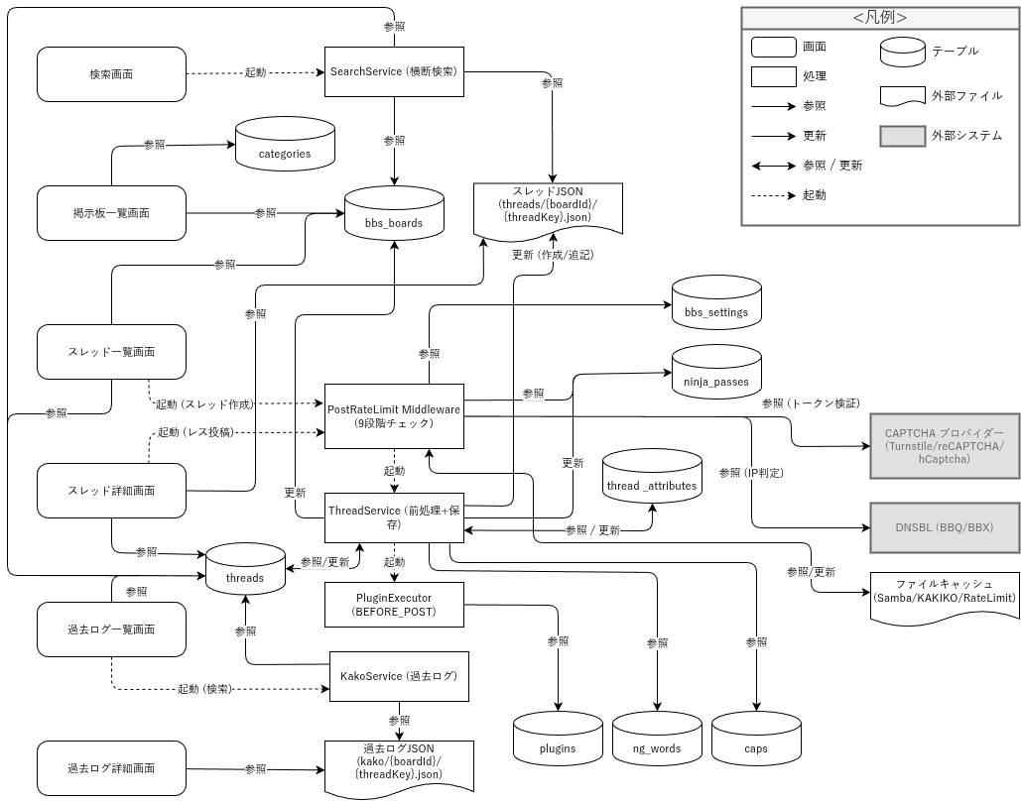
システム名 |  |  | Moch BBS |  |  | 機能名 | 掲示板閲覧・投稿 |  | 作成者 | Presire | 更新者
 |  |  |  |  |  |  |  |  | 作成日 | 2026/03/19 | 更新日
データフロー

 | ■ 画面一覧
 | No. | 画面名 |  | 説明 | 参照テーブル |  |  | 更新テーブル
 | 1 | 掲示板一覧画面 |  | 掲示板をカテゴリ別に一覧表示 | bbs_boards, categories |  |  | -
 | 2 | スレッド一覧画面 |  | 指定掲示板のスレッド一覧表示 | bbs_boards, threads, bbs_settings |  |  | -
 | 3 | スレッド詳細画面 |  | スレッドのレス一覧表示・投稿 | threads, bbs_boards, bbs_settings |  |  | threads, bbs_boards, thread_attributes, ninja_passes
 | 4 | 検索画面 |  | 全掲示板横断検索 | bbs_boards, threads |  |  | -
 | 5 | 過去ログ一覧画面 |  | 過去ログ一覧・検索 | threads (archived) |  |  | -
 | 6 | 過去ログ詳細画面 |  | 過去ログレス一覧表示 | threads (archived) |  |  | -

 | ■ 処理一覧
 | No. | 処理名 |  | 説明 | 起動元 |  |  | 入力 | 出力
 | 1 | PostRateLimitMiddleware |  | 9段階の投稿前チェック | スレッド詳細/一覧画面 |  |  | 投稿リクエスト | 許可/拒否
 | 2 | ThreadService |  | スレッド作成・レス投稿処理 | PostRateLimitMiddleware |  |  | 投稿データ | threads/JSON更新
 | 3 | SearchService |  | 全掲示板横断検索 | 検索画面 |  |  | 検索クエリ | 検索結果
 | 4 | KakoService |  | 過去ログ取得・検索 | 過去ログ一覧画面 |  |  | 掲示板ID/検索クエリ | 過去ログデータ
 | 5 | PluginExecutor |  | BEFORE_POSTプラグイン実行 | ThreadService |  |  | 投稿データ | 変換済みデータ

 | ■ テーブル一覧
 | No. | テーブル名 |  | 説明 | 他処理参照 |  |  | 他処理更新
 | 1 | bbs_boards |  | 掲示板マスタ（名前/設定/最終投稿日時） | あり |  |  | あり
 | 2 | threads |  | スレッド情報（タイトル/レス数/状態） | あり |  |  | あり
 | 3 | thread_attributes |  | スレッド属性（float/nopool/sage等） | あり |  |  | あり
 | 4 | caps |  | キャップ認証情報 | あり |  |  | なし
 | 5 | ninja_passes |  | 忍法帖レベル・経験値 | あり |  |  | あり
 | 6 | ng_words |  | NGワード一覧 | あり |  |  | なし
 | 7 | bbs_settings |  | 掲示板設定値 | あり |  |  | なし
 | 8 | plugins |  | プラグイン情報 | あり |  |  | なし
 | 9 | categories |  | カテゴリマスタ | あり |  |  | なし

 | ■ 外部ファイル一覧
 | No. | ファイル名 |  | 形式 | 入出力 |  |  | 関連画面・処理 | 説明
 | 1 | threads/{boardId}/{threadKey}.json |  | JSON | 入出力 |  |  | スレッド詳細, ThreadService | アクティブスレッドのレスデータ
 | 2 | kako/{boardId}/{threadKey}.json |  | JSON | 入力 |  |  | 過去ログ詳細, KakoService | 過去ログのレスデータ

 | ■ 外部システム一覧
 | No. | システム名 |  | 連携方式 | データの流れ |  |  | 説明
 | 1 | CAPTCHAプロバイダー |  | HTTPS API | 参照 |  |  | Turnstile/reCAPTCHA v3/hCaptcha トークン検証
 | 2 | DNSBL (BBQ/BBX) |  | DNS問い合わせ | 参照 |  |  | スパムIPのブラックリスト判定

 | ■ データフロー一覧
 | No. | 起点 |  | 終点 | フロータイプ |  |  | データ内容
 | 1 | 掲示板一覧画面 |  | bbs_boardsテーブル | 参照 |  |  | 掲示板一覧データ取得
 | 2 | 掲示板一覧画面 |  | categoriesテーブル | 参照 |  |  | カテゴリ情報取得
 | 3 | スレッド一覧画面 |  | threadsテーブル | 参照 |  |  | スレッド一覧取得
 | 4 | スレッド詳細画面 |  | threadsテーブル | 参照 |  |  | スレッド情報取得
 | 5 | スレッド詳細画面 |  | スレッドJSON | 参照 |  |  | レスデータ取得
 | 6 | スレッド一覧/詳細画面 |  | PostRateLimitMiddleware | 起動 |  |  | 投稿リクエスト送信
 | 7 | PostRateLimitMiddleware |  | bbs_settingsテーブル | 参照 |  |  | 投稿規制設定確認
 | 8 | PostRateLimitMiddleware |  | CAPTCHAプロバイダー | 参照 |  |  | トークン検証
 | 9 | PostRateLimitMiddleware |  | DNSBL | 参照 |  |  | IPブラックリスト判定
 | 10 | PostRateLimitMiddleware |  | ファイルキャッシュ | 参照/更新 |  |  | Samba/KAKIKO/レートリミット
 | 11 | PostRateLimitMiddleware |  | ThreadService | 起動 |  |  | 投稿処理開始
 | 12 | ThreadService |  | threadsテーブル | 参照/更新 |  |  | スレッド作成・レス数更新
 | 13 | ThreadService |  | bbs_boardsテーブル | 更新 |  |  | last_posted_at更新
 | 14 | ThreadService |  | thread_attributesテーブル | 参照/更新 |  |  | 属性確認・コマンド反映
 | 15 | ThreadService |  | capsテーブル | 参照 |  |  | CAP認証
 | 16 | ThreadService |  | ng_wordsテーブル | 参照 |  |  | NGワードチェック
 | 17 | ThreadService |  | ninja_passesテーブル | 更新 |  |  | 忍法帖経験値・レベル更新
 | 18 | ThreadService |  | スレッドJSON | 更新 |  |  | レスデータ作成/追記
 | 19 | ThreadService |  | PluginExecutor | 起動 |  |  | BEFORE_POSTプラグイン実行
 | 20 | SearchService |  | bbs_boardsテーブル | 参照 |  |  | 掲示板一覧取得
 | 21 | SearchService |  | threadsテーブル | 参照 |  |  | スレッド検索
 | 22 | SearchService |  | スレッドJSON | 参照 |  |  | レス本文検索
 | 23 | KakoService |  | threadsテーブル | 参照 |  |  | 過去ログスレッド取得
 | 24 | KakoService |  | 過去ログJSON | 参照 |  |  | 過去ログレスデータ取得
 | 25 | 過去ログ詳細画面 |  | 過去ログJSON | 参照 |  |  | 過去ログレス表示

4-1.レイアウト(掲示板一覧)
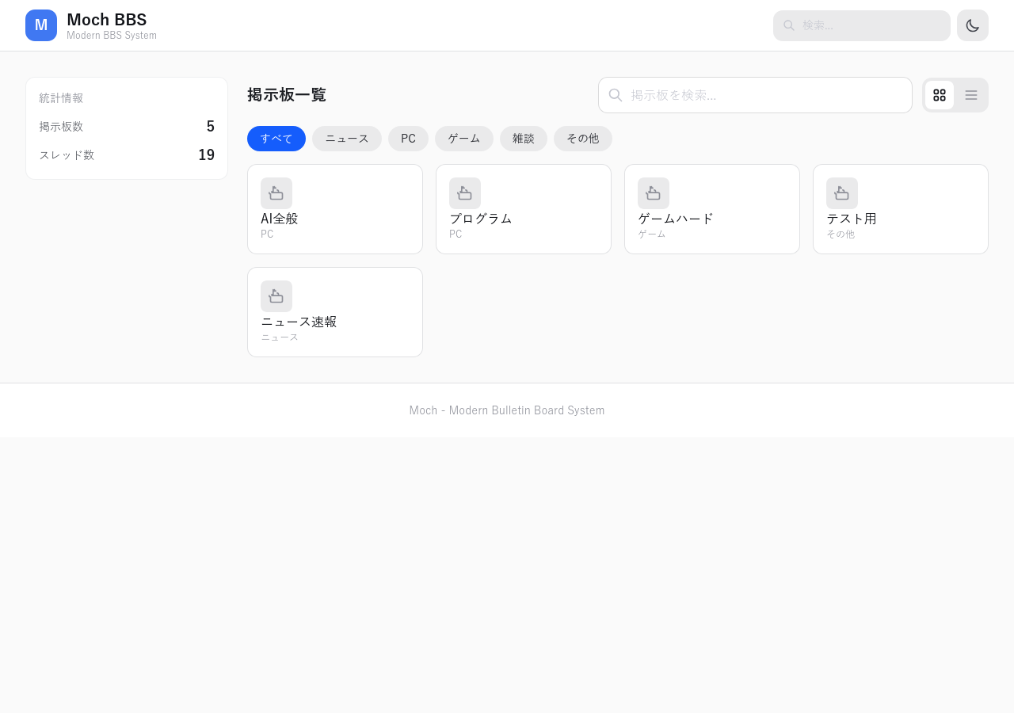
システム名 | Moch BBS | 機能名 | 掲示板閲覧・投稿 | 作成者 | Presire | 更新者
 |  |  |  | 作成日 | 2026/03/19 | 更新日
【レイアウト（掲示板一覧画面）】

5-1.レイアウト(スレッド一覧)
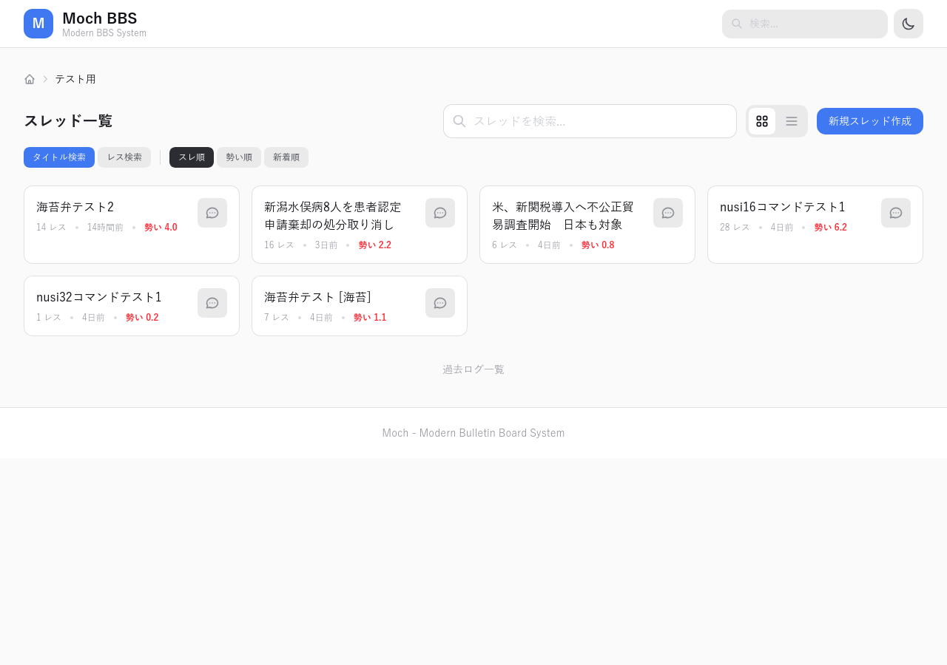
システム名 | Moch BBS | 機能名 | 掲示板閲覧・投稿 | 作成者 | Presire | 更新者
 |  |  |  | 作成日 | 2026/03/19 | 更新日
【レイアウト（スレッド一覧画面）】

6-1.レイアウト(スレッド詳細)
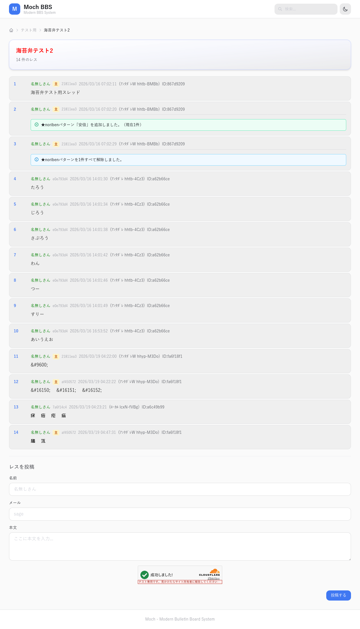
システム名 | Moch BBS | 機能名 | 掲示板閲覧・投稿 | 作成者 | Presire | 更新者
 |  |  |  | 作成日 | 2026/03/19 | 更新日
レイアウト (スレッド詳細画面)

7-1.レイアウト(検索)
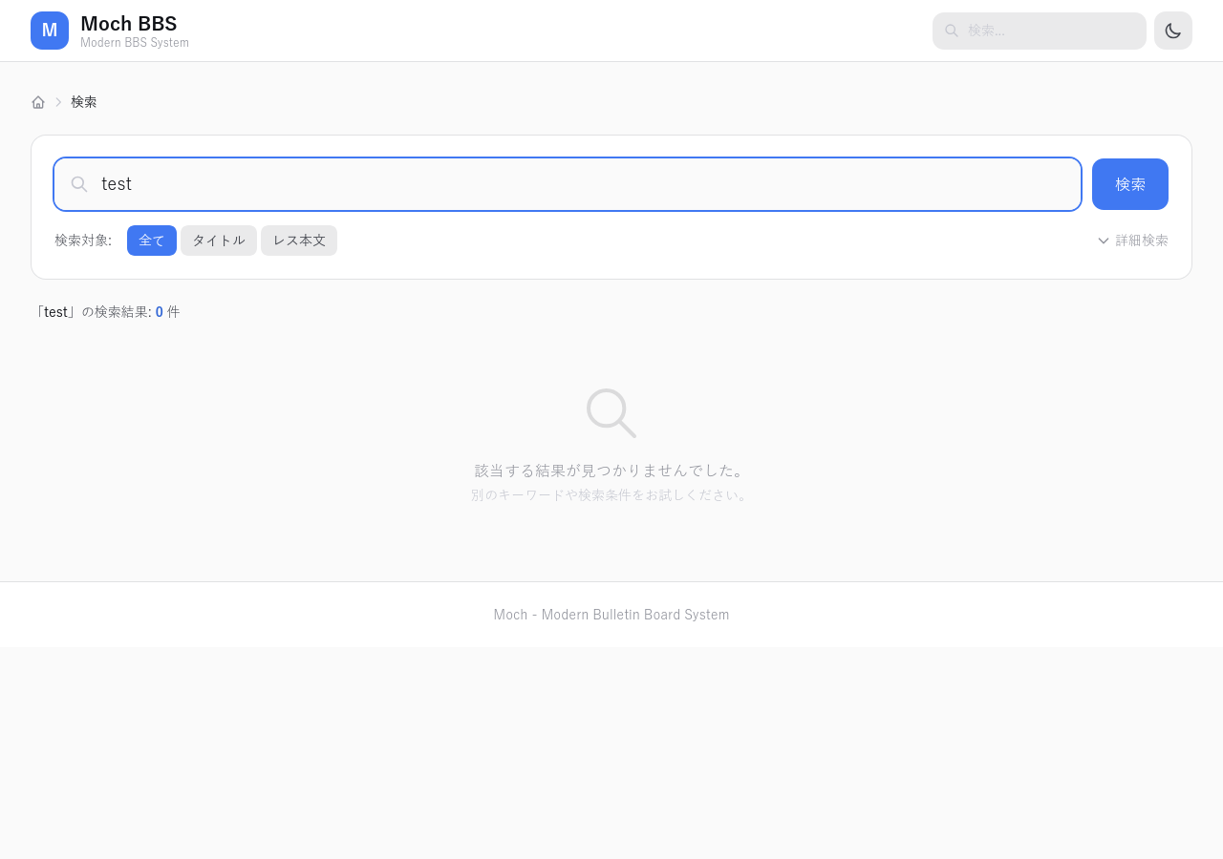
システム名 | Moch BBS | 機能名 | 掲示板閲覧・投稿 | 作成者 | Presire | 更新者
 |  |  |  | 作成日 | 2026/03/19 | 更新日
レイアウト (検索画面)

8-1.レイアウト(過去ログ一覧)

システム名 | Moch BBS | 機能名 | 掲示板閲覧・投稿 | 作成者 | Presire | 更新者
 |  |  |  | 作成日 | 2026/03/19 | 更新日
レイアウト (過去ログ一覧画面)

